Hoja 1
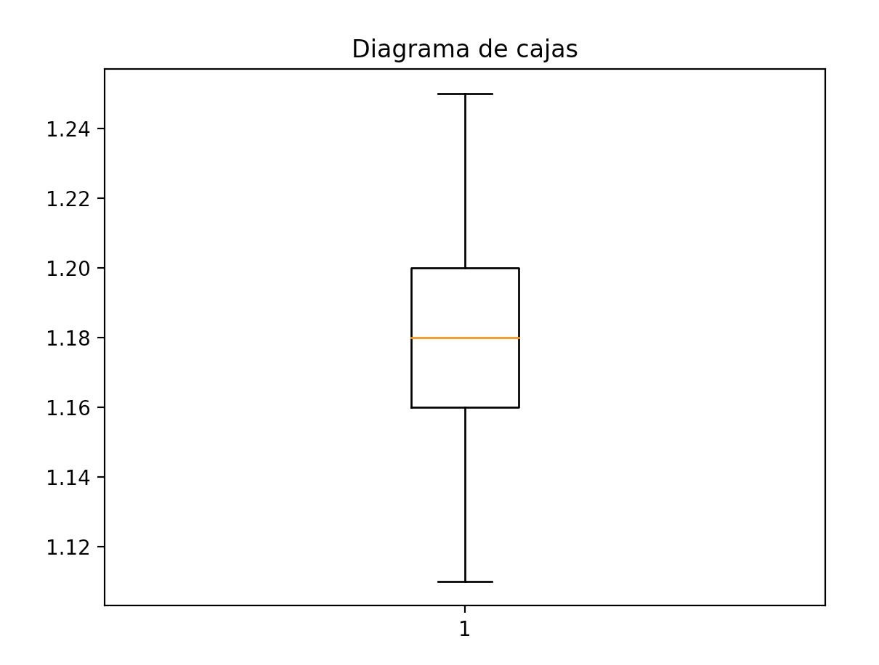
X | N(x) |  | CONCLUSIONES
1.11 | 2 | Las medidas de tendencia son relativamente similares como podemos ver en el histograma
1.12 | 1 | por lo que la tendencia central del proceso es adecuada y además los datos de mediana y
1.13 | 6 | moda son bastantes similares por lo que tenemos un proceso centrado con media =1,17864
1.14 | 2 | Nuestra variación tolerada es de (1.10,1.30) y el diametro de punterias es(1.09779,1,25949)
1.15 | 9 | Por lo tanto nuestra variación real del proceso es adecuada, ya que tenemos la mayoría de los
1.16 | 17 | datos dentro de nuestra variación tolerada. Entonces podemos afirmar que estamos fabricando
1.17 | 23 | productos dentro de nuestras especificaciones.
1.18 | 11
1.19 | 20
1.2 | 19
1.21 | 3
1.22 | 6
1.23 | 3
1.24 | 2
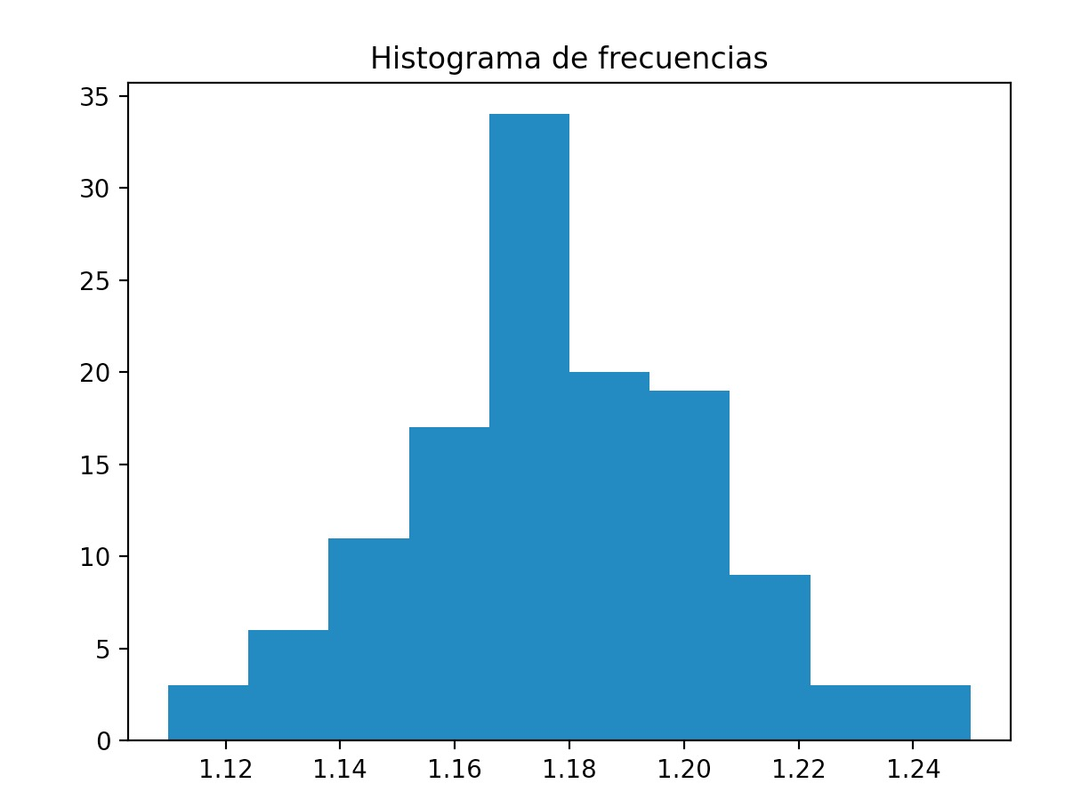
1.25 | 1
 | 125
RESULTADOS EXPERIMENTO
Media: | 1.17864
Moda : | 1.17
Mediana: | 1.18
Primer cuartil: | 1.16
Segundo cuartil: | 1.18
Tercer cuartil: | 1.2
Desviación estándar: | 0.02695
Coef Variación: | 0.02277
Sesgo: | - 0, 01125
Curtosis: | 0.1187
Cp: | 1.23685838
Cpi: | 0.9726654298
Cps: | 1.50105133
Cpk: | 0.9726654298
K: | -21.36
Límite aprox | 0.08085
diametro 1: | 1.25949
diametro 2: | 1.09779

